2024_01_data
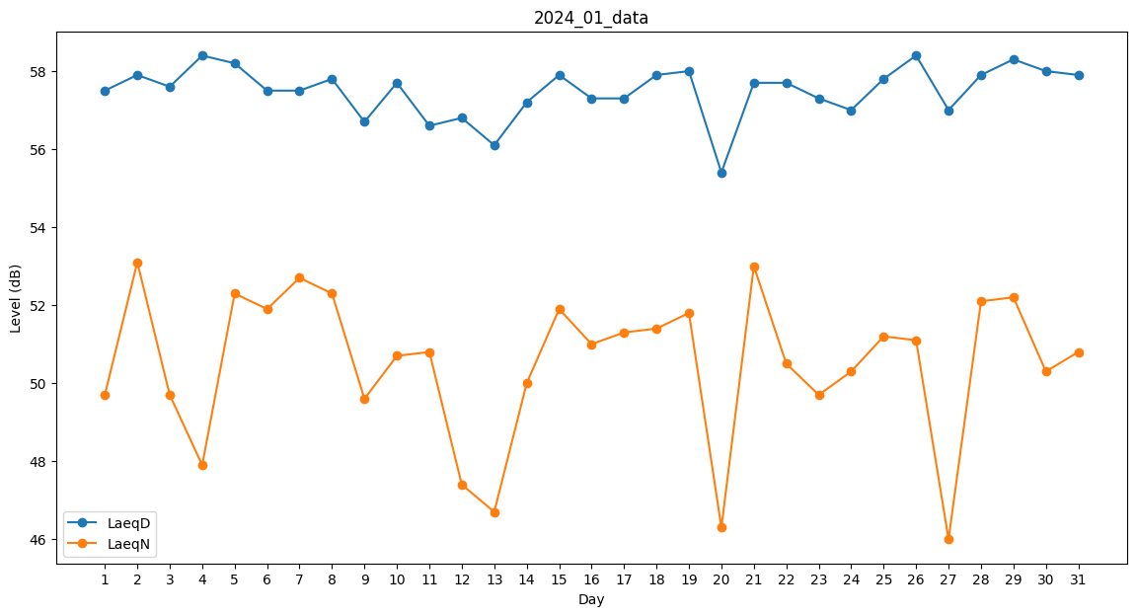
Day | LaeqD | LaeqN
1 | 57.5 | 49.7
2 | 57.9 | 53.1
3 | 57.6 | 49.7
4 | 58.4 | 47.9
5 | 58.2 | 52.3
6 | 57.5 | 51.9
7 | 57.5 | 52.7
8 | 57.8 | 52.3
9 | 56.7 | 49.6
10 | 57.7 | 50.7
11 | 56.6 | 50.8
12 | 56.8 | 47.4
13 | 56.1 | 46.7
14 | 57.2 | 50
15 | 57.9 | 51.9
16 | 57.3 | 51
17 | 57.3 | 51.3
18 | 57.9 | 51.4
19 | 58 | 51.8
20 | 55.4 | 46.3
21 | 57.7 | 53
22 | 57.7 | 50.5
23 | 57.3 | 49.7
24 | 57 | 50.3
25 | 57.8 | 51.2
26 | 58.4 | 51.1
27 | 57 | 46
28 | 57.9 | 52.1
29 | 58.3 | 52.2
30 | 58 | 50.3
31 | 57.9 | 50.8

